Sheet1

 | num | (num +1) | num1 = (num + 1) * 100
 | 0 | 1 | 100
 | 1 | 2 | 200
 | 2 | 3 | 300
 | 3 | 4 | 400
 | 4 | 5 | 500
 | 5 | 6 | 600
변수 : num , num1 | 6 | 7 | 700
 | 7 | 8 | 800
 | 8 | 9 | 900
 | 9 | 10 | 1000

Sheet2
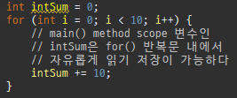
i | intSum
0 | 10
1 | 20
2 | 30
3 | 40
4 | 50
5 | 60
6 | 70
7 | 80
8 | 90
9 | 100

Sheet3
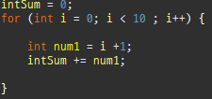
 |  | 변수 i | 변수 num1 | 변수 intSum | 변수 intSum
 | for가 시작될때 |  |  | 0 clear | 0 clear
 |  | 0 | 1 | 1 | 1
 |  | 1 | 2 | 1+2 | 3
 |  | 2 | 3 | 1+2+3 | 6
 |  | 3 | 4 | 1+2+3+4 | 10
 |  | 4 | 5 | 1+2+3+4+5 | 15
 |  | 5 | 6 | 1+2+3+4+5+6 | 21
 |  | 6 | 7 | 1+2+3+4+5+6+7 | 28
 |  | 7 | 8 | 1+2+3+4+5+6+7+8 | 36
 |  | 8 | 9 | 1+2+3+4+5+6+7+8+9 | 45
1 ~ 10 덧셈 계산 식 |  | 9 | 10 | 1+2+3+4+5+6+7+8+9+10 | 55

Sheet4
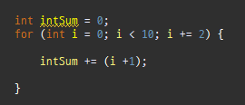
i | ( I + 1) | intSum | intSum
 |  | 0 clear | 0 clear
0 | 1 | 1 | 1
2 | 3 | 1+3 | 4
4 | 5 | 1+3+5 | 9
6 | 7 | 1+3+5+7 | 16
8 | 9 | 1+3+5+7+9 | 25

